Solicitud gráfica
 | Área: | Ciencias Naturales |  |  | Fecha:
 | Grado: | 6 |  |  | 2015-03-25
 | Título del tema: | Fuentes de energía y su transformación |  |  | ¿Cuaderno de estudio o recurso? | Cuaderno de Estudio
 | Editor: | Diana Pequetita García Rodríguez

 | Código guión o recurso: | CN_06_12_CO | ← Para determinar este código, visite la hoja de Ayuda
 |  |  |  |  | ESPECIFICACIÓN DE ARCHIVOS A ENTREGAR
Núm. | Archivo Shutterstock o ruta en web | Imagen para: | Tipo | Formato | Nombre imagen SMALL | Tamaño imagen SMALL | Nombre imagen ZOOM | Tamaño imagen ZOOM | Descripción | Observaciones
IMG01 | Shutterstock 232152070 | Cuaderno de Estudio | Fotografía | Horizontal | CN_06_12_CO_IMG01_small | 526 x 370 px | CN_06_12_CO_IMG01_zoom | 800 x 600 px | Niña señalando | 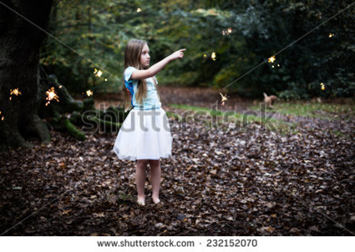
IMG02 | Shutterstock 194774006 | Cuaderno de Estudio | Fotografía | Horizontal | CN_06_12_CO_IMG02_small | 526 x 370 px | CN_06_12_CO_IMG02_zoom | 800 x 600 px | Escaladores comiendo | 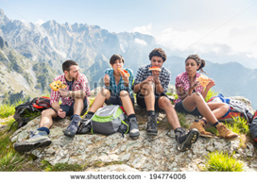
IMG03 | Shutterstock 76237609 | Cuaderno de Estudio | Ilustración | Horizontal | CN_06_12_CO_IMG03_small | 526 x 370 px | CN_06_12_CO_IMG03_zoom | 800 x 600 px | Vehículo eléctrico | 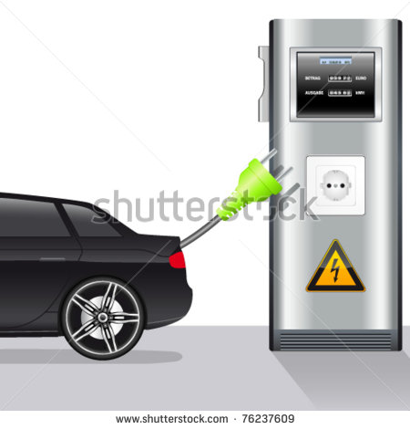
IMG04 | Shutterstock 155376941 | Cuaderno de Estudio | Fotografía | Horizontal | CN_06_12_CO_IMG04_small | 526 x 370 px | CN_06_12_CO_IMG04_zoom | Imagen para construir. | Transformación de la Energía | 
IMG05 | Shutterstock 128150357 | Cuaderno de Estudio | Fotografía | Horizontal | CN_06_12_CO_IMG05_small | 526 x 370 px | CN_06_12_CO_IMG05_zoom | 800 x 600 px | Transferencia de la energía | 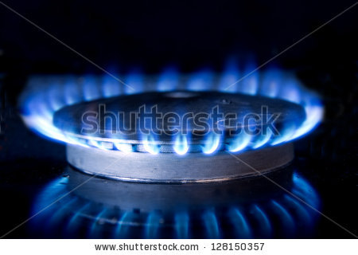
IMG06 | Shutterstock 56515648 | Cuaderno de Estudio | Ilustración | Horizontal | CN_06_12_CO_IMG06_small | 526 x 370 px | CN_06_12_CO_IMG06_zoom | 800 x 600 px | Almacenamiento de la energía | 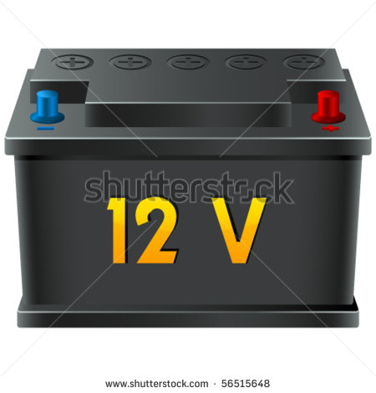
IMG07 | Shutterstock 217318135 | Cuaderno de Estudio | Fotografía | Horizontal | CN_06_12_CO_IMG07_small | 526 x 370 px | CN_06_12_CO_IMG07_zoom | 800 x 600 px | Degradación de la energía | 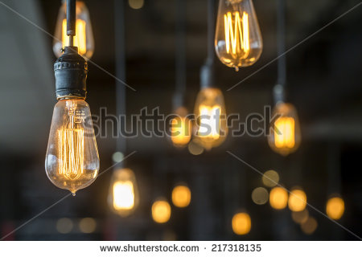
IMG08 | Shutterstock 146523533 | Cuaderno de Estudio | Ilustración | Horizontal | CN_06_12_CO_IMG08_small | 526 x 370 px | CN_06_12_CO_IMG08_zoom | 800 x 600 px | Tipos de energía | 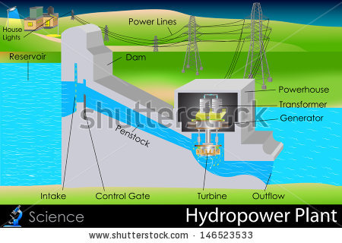 Por favor traducir los indicadores al español House Light : Luz de la casa Power lines: Cables de electricidad Dam: dique Reservoir: embalse Penstocks: conducto Intake y control gate: compuerta de admisión. Solo dejar una de las palabra inicadas Turbine: turbina Outflow: desagüe Power house:Central eléctrica Transformer: transformador Generator: generador
IMG09 | Shutterstock 173122277 | Cuaderno de Estudio | Fotografía | Horizontal | CN_06_12_CO_IMG09_small | 526 x 370 px | CN_06_12_CO_IMG09_zoom | 800 x 600 px | Energía – movimiento- transformación | 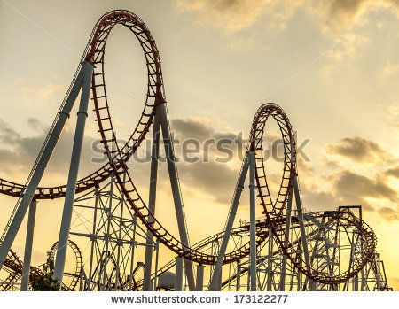
IMG10 | 2 Eso/ciencias naturales/la electricidad/la energía eléctrica | Cuaderno de Estudio | Fotografía | Horizontal | CN_06_12_CO_IMG10_small | 526 x 370 px | CN_06_12_CO_IMG10_zoom | 800 x 600 px | Electricidad | 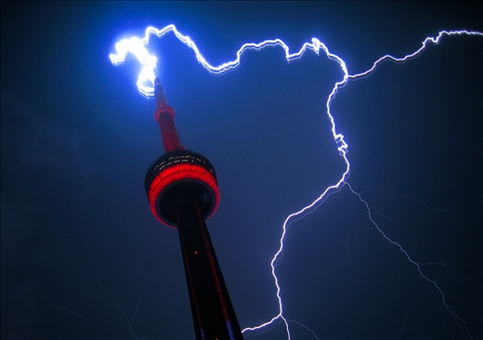
IMG11 | Shutterstock 199887248 | Cuaderno de Estudio | Ilustración | Vertical | CN_06_12_CO_IMG11_small | 526 x 370 px | CN_06_12_CO_IMG11_zoom | 800 x 600 px | Modelo atómico | 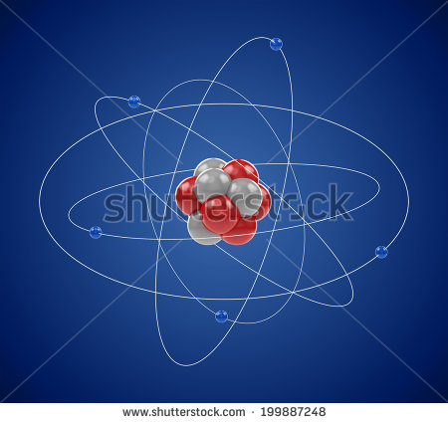
IMG12 | Shutterstock 111677186 | Cuaderno de Estudio | Ilustración | Horizontal | CN_06_12_CO_IMG12_small | 526 x 370 px | CN_06_12_CO_IMG12_zoom | 800 x 600 px | Escalas de temperatura | 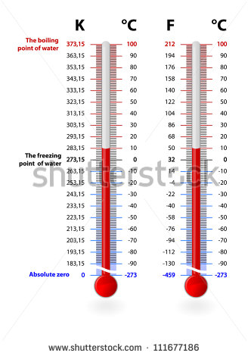 Traducir: Absolute zero: cero absoluto The freezing point of wáter: punto de fusióndel agua The boiling point of water: punto de ebullición del agua
IMG13 | Shutterstock 147596591 | Cuaderno de Estudio | Ilustración | Horizontal | CN_06_12_CO_IMG13_small | 526 x 370 px | CN_06_12_CO_IMG13_zoom | 800 x 600 px | Fisión Nuclear | 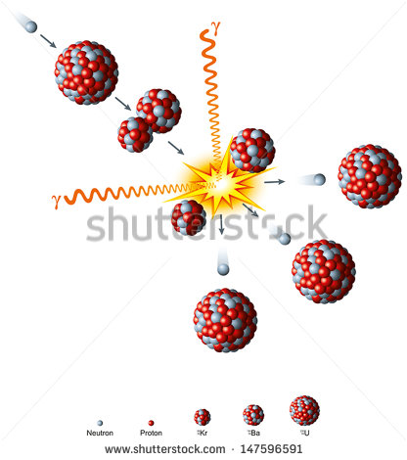
IMG14 | Shutterstock 224424208 | Cuaderno de Estudio | Ilustración | Horizontal | CN_06_12_CO_IMG14_small | 526 x 370 px | CN_06_12_CO_IMG14_zoom | 800 x 600 px | Fusión Nuclear | 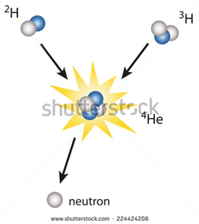
IMG15 | Shutterstock 123705166 | Cuaderno de Estudio | Ilustración | Horizontal | CN_06_12_CO_IMG15_small | 526 x 370 px | CN_06_12_CO_IMG15_zoom | 800 x 600 px | Fuentes de energía | 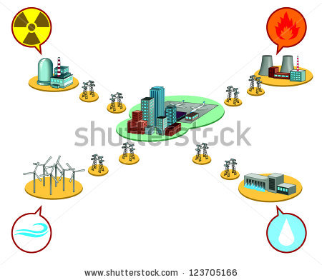
IMG16 | 5 primaria/ciencias de la naturaleza/la energía/las fuentes de energía/las fuentes de energía renovables. | Cuaderno de Estudio | Fotografía | Horizontal | CN_06_12_CO_IMG16_small | 526 x 370 px | CN_06_12_CO_IMG16_zoom | 800 x 600 px | Fuentes de energía renovables | 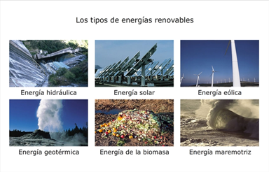
IMG17 | Shutterstock 157736174 | Cuaderno de Estudio | Fotografía | Horizontal | CN_06_12_CO_IMG17_small | 526 x 370 px | CN_06_12_CO_IMG17_zoom | 800 x 600 px | Energía solar | 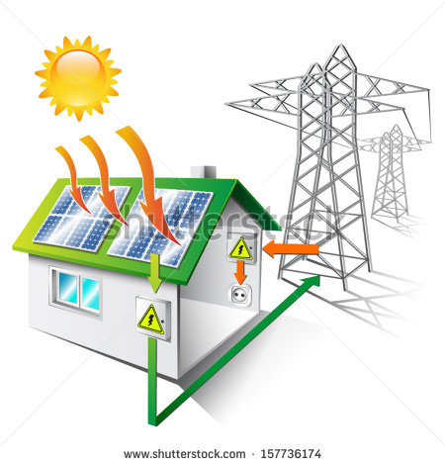
IMG18 | 2 ESO/ ciencias naturales/la energía/las fuentes de energía/las fuentes de energía renovables/la energía eólica/ | Cuaderno de Estudio | Fotografía | Horizontal | CN_06_12_CO_IMG18_small | 526 x 370 px | CN_06_12_CO_IMG18_zoom | 800 x 600 px | Energía eólica | 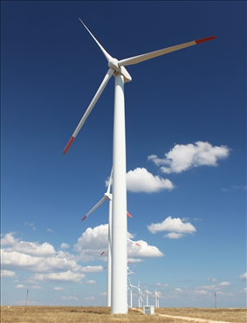
IMG19 | Shutterstock 52898251 | Cuaderno de Estudio | Ilustración | Horizontal | CN_06_12_CO_IMG19_small | 526 x 370 px | CN_06_12_CO_IMG19_zoom | 800 x 600 px | Energía hidráulica | 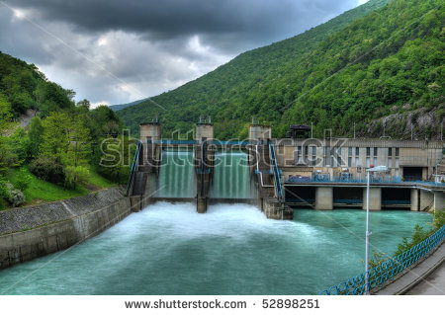
IMG20 | Shutterstock 158202605 | Cuaderno de Estudio | Fotografía | Horizontal | CN_06_12_CO_IMG20_small | 526 x 370 px | CN_06_12_CO_IMG20_zoom | 800 x 600 px | Energía de la biomasa | 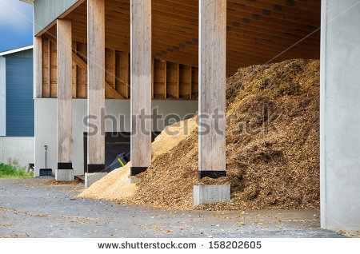
IMG21 | http://upload.wikimedia.org/wikipedia/commons/b/bb/GasDepositDiagram.jpg | Cuaderno de Estudio | Ilustración | Horizontal | CN_06_12_CO_IMG21_small | 526 x 370 px | CN_06_12_CO_IMG21_zoom | 800 x 600 px | Arbol de Manzanas | 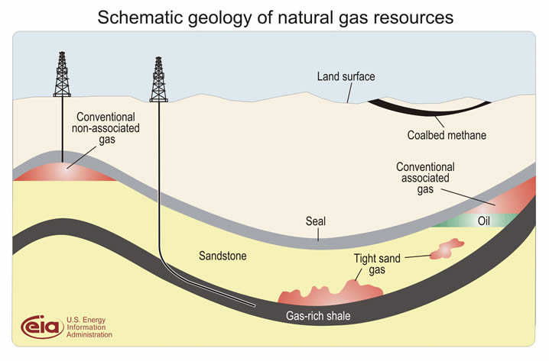 No colocar el título Conventional non- assiciated gas: Pozos de gas aislados Land Surface: superficie de la tierra Coalbed methane: Metano en capas de carbón Conventional assiciated gas: Pozos de gas Tight sand gas: gas atrapado en la arena Gas rich shale: gas de lutita
IMG22 | Shutterstock 122566315 | Cuaderno de Estudio | Fotografía | Horizontal | CN_06_12_CO_IMG22_small | 526 x 370 px | CN_06_12_CO_IMG22_zoom | 800 x 600 px | Planta nuclear | 